Compito
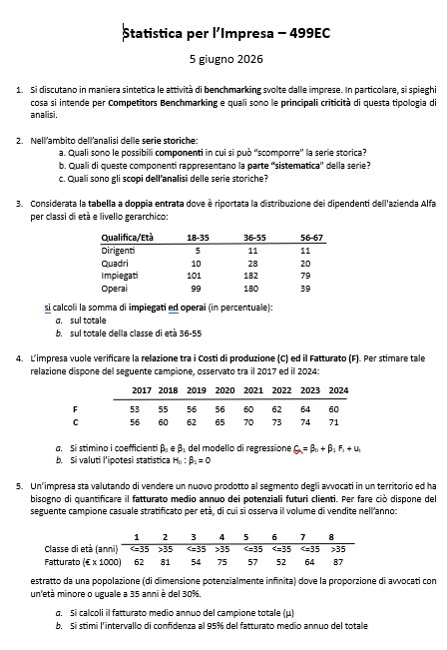

Quesito 1




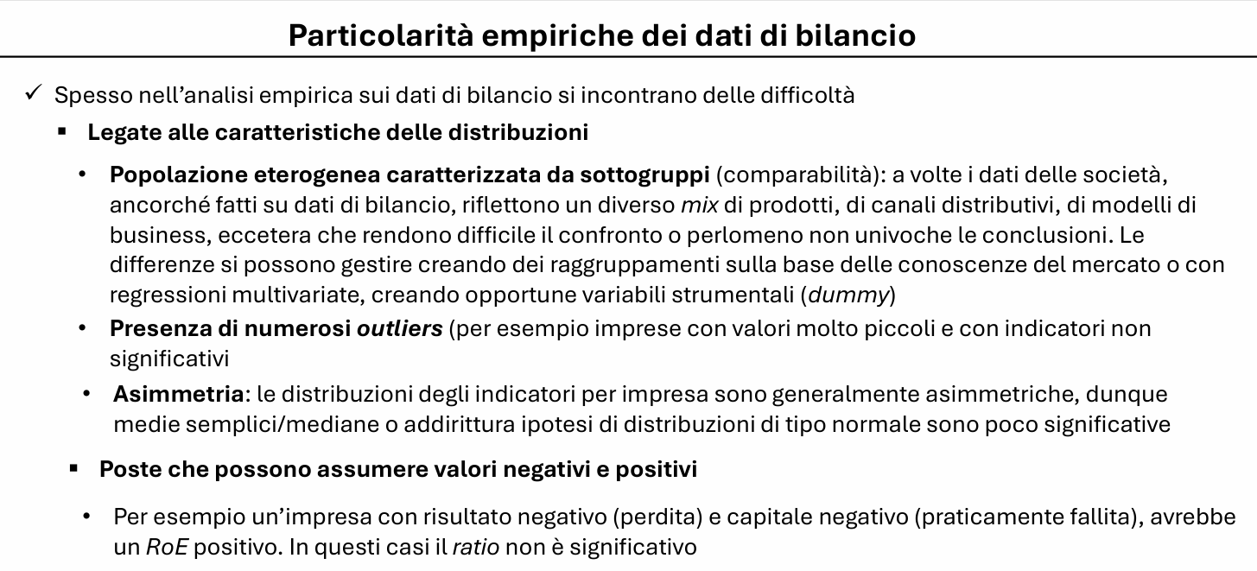



Quesito 2
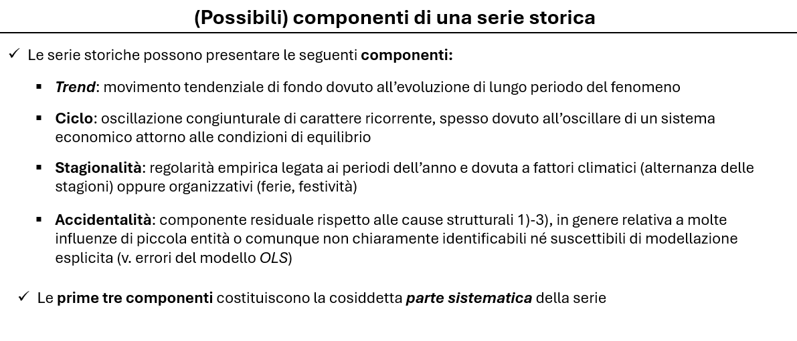



Quesito 4
 |  |  |  |  |  |  |  | OUTPUT RIEPILOGO

 |  |  |  |  |  |  |  | Statistica della regressione
 |  |  |  |  |  |  |  | R multiplo | 0.97190891965
 |  |  |  |  |  |  |  | R al quadrato | 0.94460694809
 |  |  |  |  |  |  |  | R al quadrato corretto | 0.93537477277
 |  |  |  |  |  |  |  | Errore standard | 1.6804438776
 |  |  |  |  |  |  |  | Osservazioni | 8
 | C | F
t | Y | X | X*Y | X^2 |  |  |  | ANALISI VARIANZA
1 | 56 | 53 | 2,968 | 2,809 |  |  |  |  | gdl | SQ | MQ | F | Significatività F
2 | 60 | 55 | 3,300 | 3,025 |  |  |  | Regressione | 1 | 288.93165025 | 288.93165025 | 102.31683384 | 5.4256307198E-05
3 | 62 | 56 | 3,472 | 3,136 |  |  |  | Residuo | 6 | 16.943349754 | 2.8238916256
4 | 65 | 56 | 3,640 | 3,136 |  |  |  | Totale | 7 | 305.875
5 | 70 | 60 | 4,200 | 3,600
6 | 73 | 62 | 4,526 | 3,844 |  |  |  |  | Coefficienti | Errore standard | Stat t | Valore di significatività | Inferiore 95% | Inferiore 95,0% | Superiore 95,0%
7 | 74 | 64 | 4,736 | 4,096 |  |  |  | Intercetta | -31.903940887 | 9.7341352064 | -3.277532129 | 0.016874543114 | -55.722511684 | -55.722511684 | -8.0853700896
8 | 71 | 60 | 4,260 | 3,600 |  |  |  | Variabile X 1 | 1.6871921182 | 0.16679805865 | 10.115178389 | 5.4256307198E-05 | 1.2790519718 | 1.2790519718 | 2.0953322647
Somma |  |  | 31,102 | 27,246

a)

E(y) | 66.4 |  | La retta di regressione è:
E(x) | 58.3
 |  |  | y = | -31.9 | + | 1.6871921182 | x
Beta 1 | 1.6871921182
Beta 0 | -31.903940887


b)
 | C | C'
 | Y | Y' | U | U^2
1 | 56 | 57.5 | -1.5 | 2.3
2 | 60 | 60.9 | -0.9 | 0.8
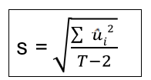
3 | 62 | 62.6 | -0.6 | 0.3
4 | 65 | 62.6 | 2.4 | 5.9
5 | 70 | 69.3 | 0.7 | 0.5
6 | 73 | 72.7 | 0.3 | 0.1
7 | 74 | 76.1 | -2.1 | 4.3
8 | 71 | 69.3 | 1.7 | 2.8
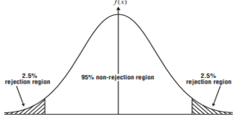
Somma |  |  |  | 16.9
 |  |  |  |  |  |  |  |  |  | 10.115178389
s= | 1.6804438776
ES(Beta1)= | 0.16679805865

T-test | 10.115178389
alfa = | 0.05
T-crit + | 2.44691 |  |  |  |  | -2.4469118511 |  | 2.44691
T-crit - | -2.4469118511

Dal momento che il valore del test finisce dentro la regione di accettazione, rifiuto l'ipotesi che Beta1 sia uguale a zero. Vuol dire che la variabile x influisce in maniera significativa sulla y

Quesito 5
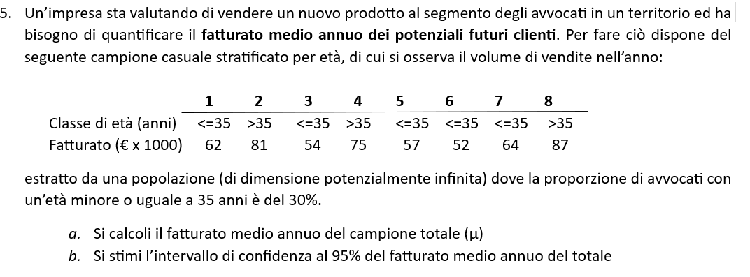

 |  | Wh | nh | sum(yh) | E*(yh) | var.corr(yh)
 | >35 | 70% | 3 | 243 | 81.0 | 36.00
 | <=35 | 30% | 5 | 289 | 57.8 | 26.20

a) | E*t(y) | 74.0

b) | Intervallo di confidenza
 | 68.1 | <= μ <= | 80.0

 | Campione piccolo e varianza ignota -> uso la statistica t-student con n-1 gradi di libertà
 | Mi serve l'errore standard

 | ES(y) | 2.5
 | alfa | 0.05 |  | >35 | yh | (yh-E(yh))^2 | <=35 | yh | (yh-E(yh))^2
 | z-crit | 2.36 |  | 1 | 81 | 0.0 | 1 | 62 | 18
 |  |  |  | 2 | 75 | 36.0 | 2 | 54 | 14
 |  |  |  | 3 | 87 | 36.0 | 3 | 57 | 1
 |  |  |  |  |  |  | 4 | 52 | 34
 |  |  |  |  |  |  | 5 | 64 | 38

